Sheet1
健康档案项目问题反馈表5.7
序号 | 所在位置 | 问题和改进 | 已修正 | 已测试 | 备注
1 | 前台、后台 -- 档案的修改编辑 | 在修改表格时，在修改患者名时也加双击选择本诊所患者功能，这样可以解决先建档案关联后建患者的问题，后台 修改时双击选择患者参照 下面第4项 患者筛选方式。
2 | 前台 -- 医生、诊所 、会员 --- 前台共有问题 | 看档案时 页面过期后 点击应返回前台登陆页面，现在是出404错误 或 跳到后台登陆页面。 备注：产生原因是因为现在许多的页面是前后台共用的，所以有时候不知道该跳转到哪里，我肯定给解决掉，因为不影响使用，所以我想一个好的解决方法。
3 | 前台 -- 诊所（医疗机构）入口 --- 档案打印 | 打印 无预览 ，统一为 医生账号 中的打印预览形式。【有打印，不明白要改成什么样子】
4 | 后台--- 健康档案列表--添加新档案 | 双击关联患者，默认诊所筛选为前台形式不合理，因为是后台所以诊所筛选修正为 诊所名 和 全部诊所 输入。选择患者后 该档案关联到 此患者所属的诊所。这样可以解决后台建档无诊所问题。
5 | 新增的mysql数据库表 都没有备注说明，请附一个新增各表的简单说明，我这好添加到库里。
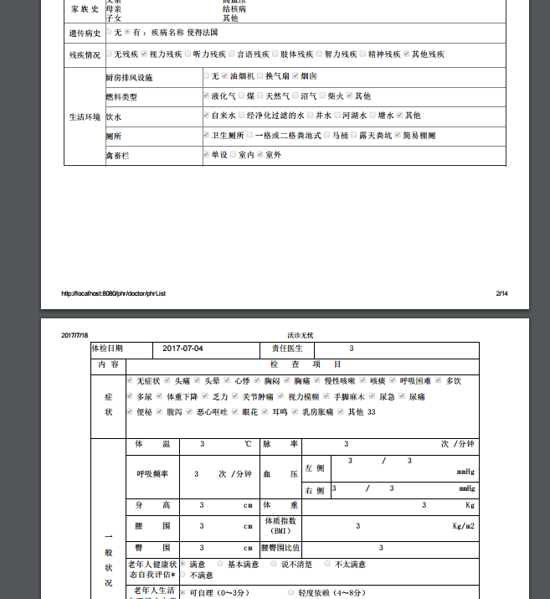
6 | 打印预览宽度不齐 --- 基本信息表 与 体检表 宽度没对齐。请调整为同样宽度

 |  |  |  | 已测

